상품제안서
K2 2026년형 자외선차단 냉감 쿨 기능성 쿨마스크 | 상품코드: S41138

 |  |  |  |  |  |  | 02-713-8555 | www.synergygift.co.kr
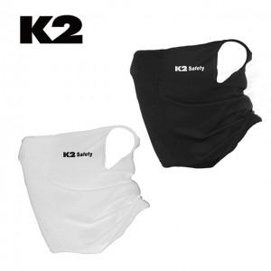

【상세/제작정보】 | <p><span style="font-size: 14pt;">※ 장미무늬케이스+포장지포장 진행 희망시 별도 문의 바랍니다.</span></p><p>&nbsp;</p>

【인쇄/포장옵션】 | 라벨스티커 / 포장지포장

【공급단가】 | 수량 | 30~ | 100~ | 300~ | 1,000~ | 3,000~
*VAT별도 | 블랙 | 11,930원 | 11,380원 | 10,920원 | 10,370원 | 10,190원
 | 화이트 | 11,930원 | 11,380원 | 10,920원 | 10,370원 | 10,190원

【상품 URL】 | https://www.synergygift.co.kr:443/src/goods_detail.php?gdno=41138

